Sheet1
Phân tích cặp tiền GBPUSD

Người thực hiện: |  |  | thangbk236
Ngày lên kế hoạch: |  |  | 2021-09-09

Bản kế hoạch này sẽ được cập nhật theo đường link github |  |  |  | https://github.com/thangbk236/QuanTriFx
Mỗi người nên tự tạo ra bản kế hoạch trade cho riêng mình
Chưa kiếm được tiền từ thị trường nên phải đi viết tài liệu để quản trị rủi cho cho những người mới bắt đầu

Donate USDT Binance Smart Chain (BEP20) |  |  | 0xed05b97f46e60a7a65605eaba9a4b502d32f9510

Nội dung |  |  | Xây dựng bản phân tích cặp tiền GBPUSD

Tất cả các tài liệu chỉ viết ví dụ cho trường hợp là tăng, còn giảm thì cũng tương tự

Suy nghĩ bản thân

 | Thị trường biến đổi khó lường
 | Nên việc vào lệnh phải cân nhắc thật là cẩn thận
 | Việc vào lệnh sai, nhẹ thì hit stoploss, nặng thì cháy tài khoản nếu không chịu đặt stoploss
 | Việc gồng lỗ sẽ làm mất thời gian để vào các lệnh tiếp theo và nguy cơ cháy tài khoản là rất cao
 | Khô máu với thị trường, ta thà mất tất chứ không chịu mất một ít là một suy nghĩ hoàn toàn sai lầm
 | Việc bơi theo xu hướng là vô cùng cần thiết nhưng làm thế nào để bơi đúng xu hướng là cực kỳ khó khăn
 | Trade what you see, not what you think
 | Thường những suy nghĩ khi vào lệnh luôn trái ngược với ý chí thị trường nên sau khi vào lệnh thường dễ bị chết
 | Thị trường được sinh ra để hủy diệt trader
 | Hãy chọn ra một cặp tiền tệ và ăn ngủ với nó, hiểu được bản chất và tính cách của nó là cách tốt nhất để chinh phục nó
 | Quản lý vốn vô cùng quan trọng đối với trader
 | Không allin, không fomo
 | Giá đi rồi phân tích kiểu gì cũng đúng

Phân tích GBPUSD

 | Khung thời gian phải quan sát đầu tiên là khung 4h để thể hiện cho xu hướng chính
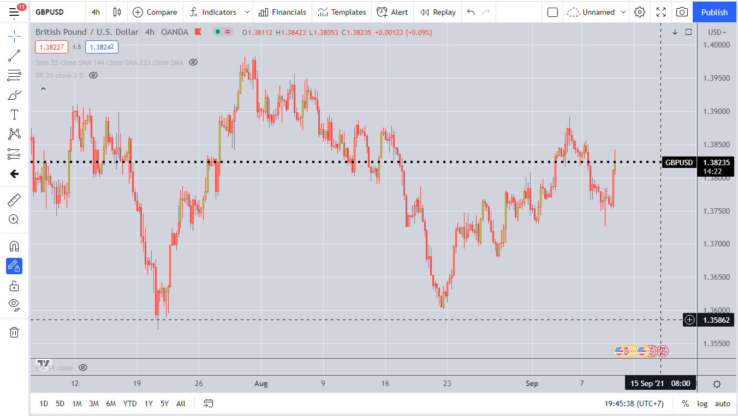

 | Khung tiếp theo là khung 1h

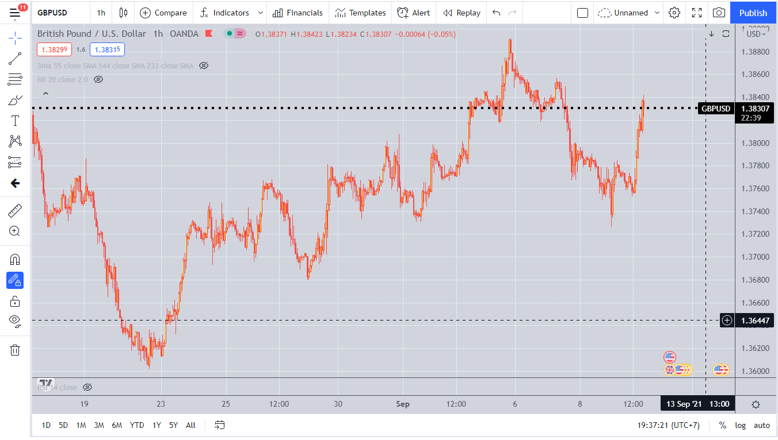

 | Khung tiếp theo là khung 30'
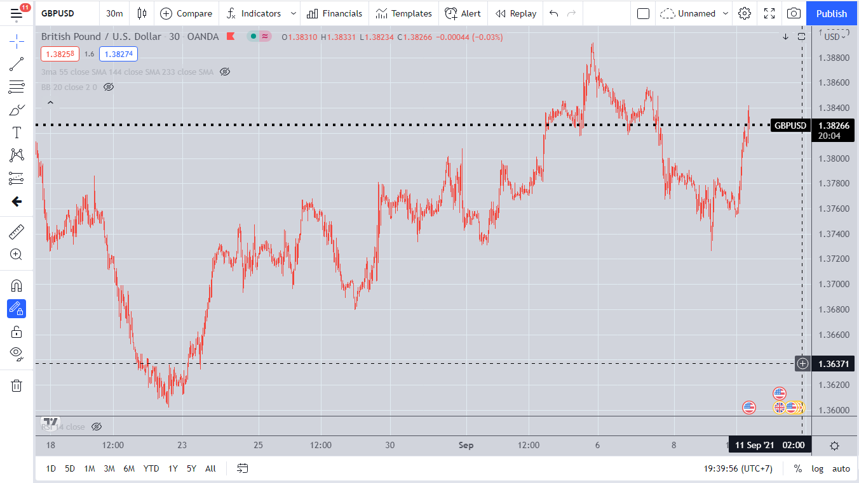

 | Khung tiếp theo là khung 15'
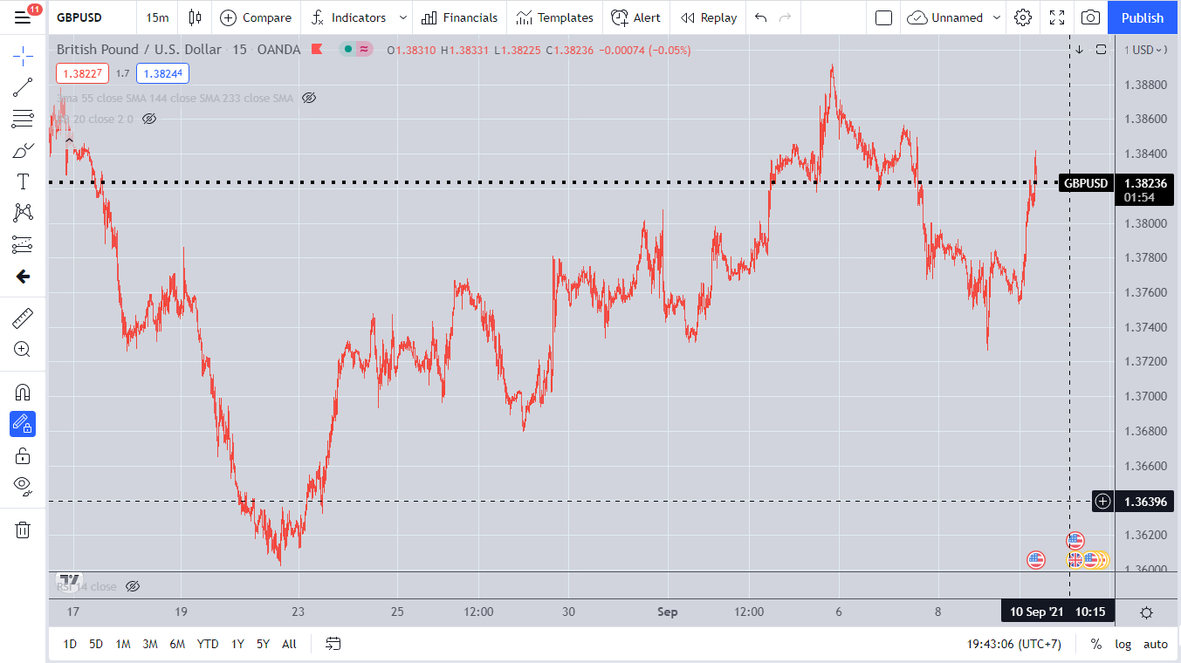

 | Việc phân tích theo đa khung thời gian sẽ cho thấy toàn cảnh bộ mặt của thị trường
 | Với khung thời gian càng lớn thì càng thể hiện chính xác xu thế của thị trường hơn
 | Với mỗi bộ công cụ chỉ báo thì chỉ đạt hiệu quả cao với một khung thời gian nhất định

 | Do chỉ giao dịch trong xu hướng ngắn hạn nên chỉ cần quan tâm đến những khung thời gian này

 | Các công cụ chỉ báo
 |  | Ma55
 |  | Bollinger band
 |  | RSI

 | Sau khi cho các chỉ báo vào ta sẽ được như sau

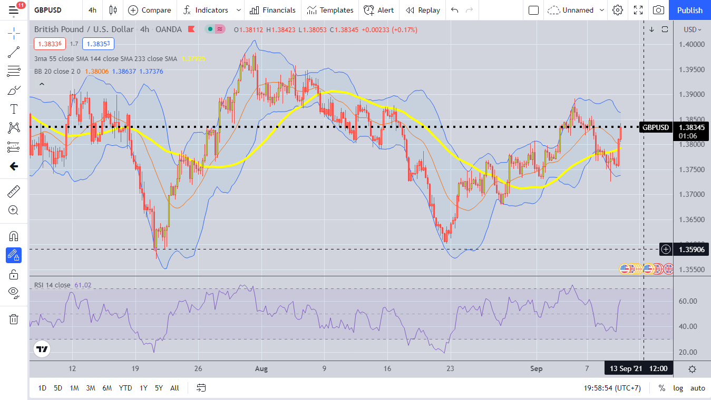

 | Tính hội tụ phân kỳ
 | Tính hội tụ
 |  | Giá sau khi tăng/giảm mạnh thì sau khi đi được một khoảng thời gian thì sẽ bắt đầu dịch chuyển chậm lại và sẽ tiến tới vùng giá mới
 |  | Và sẽ dao động trong vùng giá đó một khoảng thời gian, vùng giá đó gọi là vùng giá trị
 |  | Việc xác định được vùng giá này hết sức là quan trọng vì sau khi tiến tới vùng giá này thì thị trường sẽ bắt đầu hội tụ

 | Tính phân kỳ
 |  | Sau quá trình hội tụ một thời gian thì thị trường sẽ bắt đầu dịch chuyển
 |  | Ở quá trình dịch chuyển này thị trường sẽ lựa chọn một hướng di chuyển mới(Phân kỳ) bằng việc phá vỡ các ngưỡng kháng cự hỗ trợ để đi đến vùng giá mới

 |  | Tính hội tụ là để xác lập vùng giá trị
 |  | Tính phân kỳ là để chuyển tiếp sang vùng giá trị mới

 | Chiến lược mua, bán
 |  | Vì thị trường di chuyển liên tục nhưng vẫn tuân thủ những quy luật nhất định nên chúng ta vẫn có thể đề ra một số chiến lược có khuôn mẫu nhất định để tiến hành giao dịch

 | Xây dựng chiến lược giao dịch ngắn hạn

 |  | Do giao dịch ngắn hạn nên sẽ quan tâm đến những khung nến từ H4 đến M15
 |  | Tìm điểm hội tụ
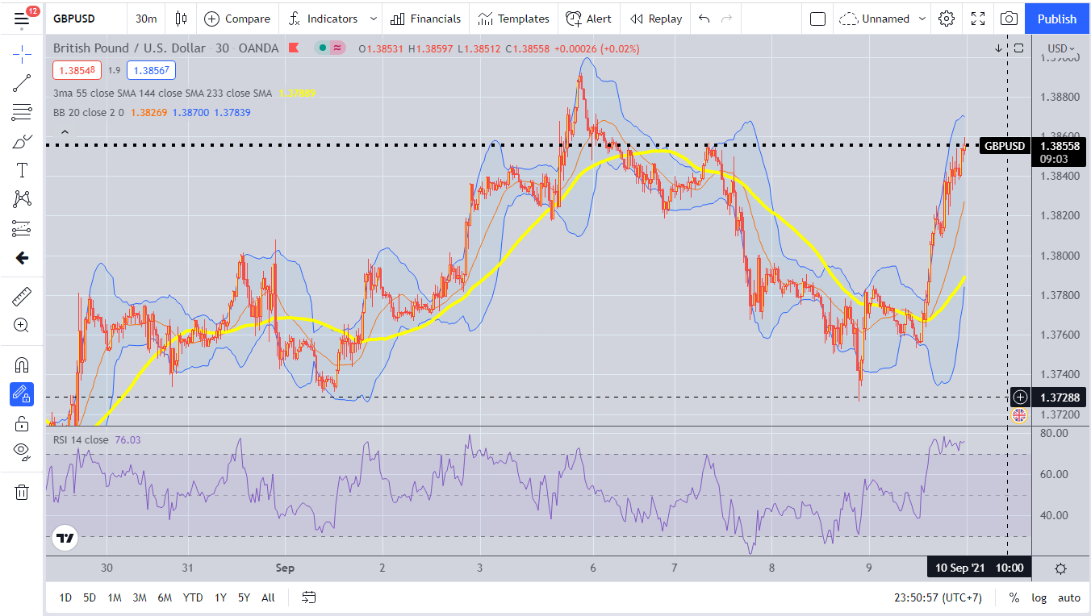

 | Wow, khi nhìn vào hình này ta sẽ thấy những gì
 | Trước những đợt phân kỳ thì ta sẽ thấy giá sẽ đi qua đường MA55
 | Đường Bollinger band thì co thắt lại

 | Vậy nên chúng ta chỉ đơn giản là canh đường giá cắt qua đường MA55 rồi sau đó tìm xu hướng mà đường giá sẽ dịch chuyển tới tiếp theo
 | Đường Bollinger band co thắt lại cũng thể hiện tính hội tụ nên chúng ta cũng phải chú ý điểm này

 | Khi đường giá cắt qua đường MA55, thì sẽ có xu hướng cắt lại đường này một số lần, đó thể hiện cho sự hội tụ mạnh
 | Ta sẽ phải chờ đợi một thời gian xem phản ứng của đường giá với đường MA55 như thế nào

 | Canh BUY | Sử dụng cho xu hướng lớn đang tăng
 | Nhìn vào hình, nếu ta canh buy thì sao
 | Đặt lệnh như nào, stoploss ở đâu
 |  | Nếu đường giá ở dưới đường MA55
 |  | Thì ta chỉ cần đặt lệnh BUY STOP nằm trên đường MA55
 |  | Để chắc ăn thì ta phải chờ cho đường giá cắt qua đường MA55 sau đó cắt trở lại vài lần rồi hình thành một ngưỡng kháng cự yếu
 |  | Rồi ta sẽ đặt lệnh BUY STOP ở trên ngưỡng kháng cự đấy, chỉ cần giá đủ mạnh thì sẽ quét lại và chạy theo hướng ta mong đợi
 |  | Nhưng nếu làm như vậy thì sẽ mất thời gian để canh, nhưng độ an toàn sẽ cao hơn
 |  | Lệnh Stoploss đặt dưới cái điểm hình thành đáy gần nhất hay ngưỡng hỗ trợ gần nhất
 |  | Takeprofit khi RSI quá bán là trên 70 và quay trở lại vùng dưới 70
 |  | Vì sao không takeprofit tại điểm 70 mà phải chờ quay lại
 |  | vì vùng này lực mua đang mạnh, giá có thể đi tiếp, chờ đến điểm lực mua suy yếu, rsi có dấu hiệu giảm thì tiến hành takeprofit
 |  | Hãy cẩn thận với những cây nến nhiều râu, do thời điểm này thị trường đang cạnh tranh giữa phe mua và bán rất khốc liệt
 |  | Việc vào lệnh ở điểm hội tụ cần phải cẩn thận do sau khi hội tụ giá có thể dịch chuyển theo chiều ngược lại do đường MA55 chỉ là một ngưỡng cản mạnh
 |  | Nếu qua được thì di chuyển mạnh, còn không sẽ bị bật ngược lại

 | Nếu đường giá cắt thẳng qua đường MA55 rồi chạy luôn thì làm sao
 |  | Khi đường giá cắt qua MA55 thì sẽ có các trường hợp sau
 |  |  | Dao động xung quanh vùng này một thời gian rồi dịch chuyển
 |  |  | Chạy thẳng theo hướng xác định
 |  |  | Giá chạm vào rồi bật ngược lại
 | Đường MA là một đường luôn chạy chậm theo đường giá
 |  | Khi giá biến động mạnh, chạy thẳng theo một xu hướng thì sẽ chạy cách xa đường giá |  |  | Tính phân kỳ
 |  | Khi thị trường suy yếu, giá chuyển động chậm lại thì đường MA đuổi kịp theo đường giá |  |  | Tính hội tụ

 |  | Chúng ta luôn biết rằng giá sau khi hội tụ thì sẽ phân kỳ
 |  | Việc biết được đặc điểm này sẽ cho chúng ta có được điểm vào lệnh sớm, có được một vị thế tốt hơn là khi giá đã phân kỳ rồi, chúng ta chạy theo đường giá
 |  | Việc chạy theo đường giá khi đã phân kỳ sẽ tạo cho ta một vị thế khi vào lệnh không được tốt
 |  | Chúng ta sẽ bị fomo, vào lệnh khi giá đã chạy xong, dẫn đến việc chúng ta bị đu đỉnh

 |  | Việc đường giá cắt lên đường MA sẽ cho ta biết một cái đáy mới xuất hiện
 |  | Cũng tương tự với việc cắt xuống cho ta biết một cái đỉnh mới xuất khi
 |  | Khi biết được đặc điểm này sẽ cho ta có thể đánh giá được là xu hướng đang tiếp diễn hay xu hướng đã đảo chiều
 |  | Nhờ đó chúng ta có thể canh vào những lệnh ở vị thế tốt hơn
 |  | Và tiến hành takeprofit hay đặt lại stoploss
 |  | Việc xác định được thị trường đang tăng, giảm, hay sizeway nhờ các đỉnh/đáy sinh ra sau khi cắt qua đường MA sẽ giúp ta nhanh chóng tăng cường vị thế khi vào lệnh

